Sheet2
材 料 一 覧

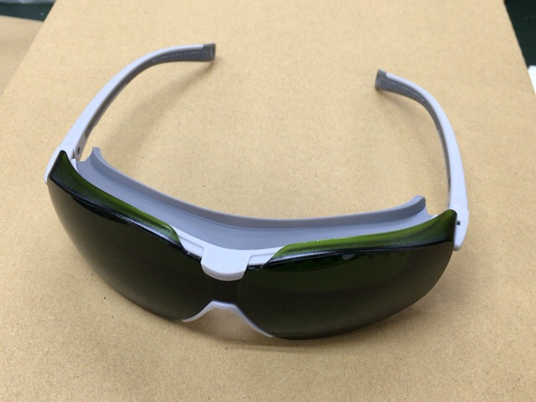
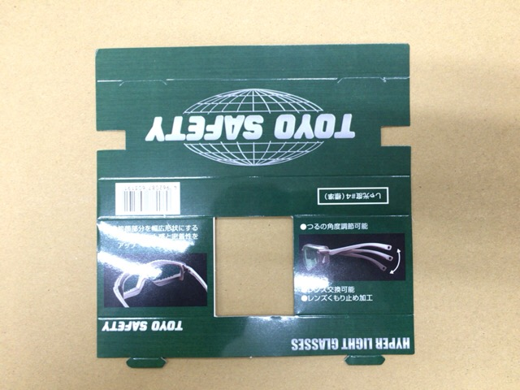

№１３４５－４Ｇ 本体
№１３４５－４Ｇ 中台紙

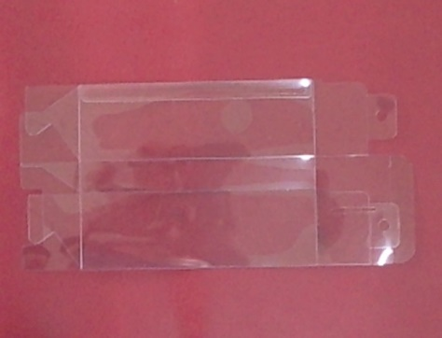
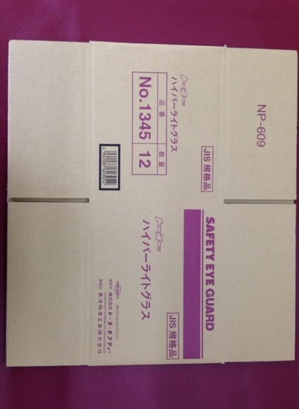

№１３４５ クリアケース
№１３４５ ダンボール NP-609

内職用検印シール

№１３４５－４Ｇ ＰＯＰシール

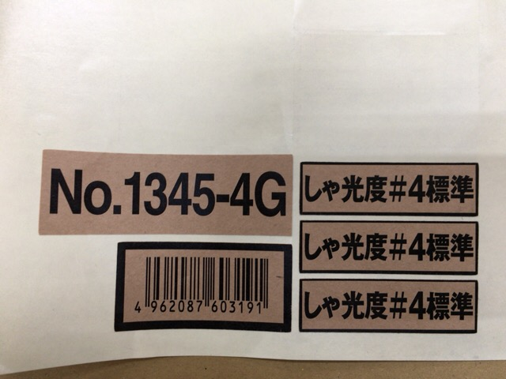

№１３４５ 透明シール
№１３４５－４Ｇ 箱シール


・ 本体を袋から取り出す
・ １３４５－４Ｇであることを確認する
・ 汚れがあれば、布等で拭き手直しをする
・ テンプル作動確認
・ 手直しできないものは取り除く
・ キズ,ひび割れがあれば取り除く
・ レンズ表面を触らない様にする
・ キズ,指紋を付けない
・ テンプルは着左側が内側になるように折り曲げる

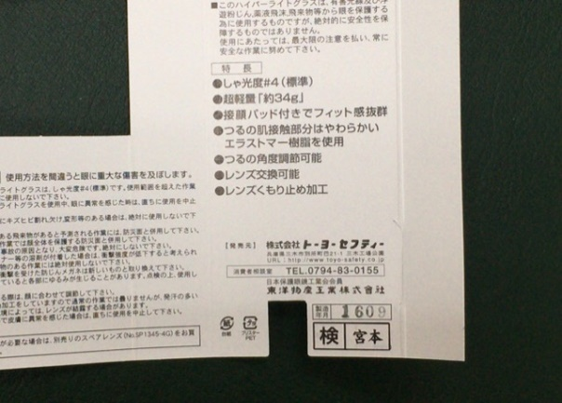

中台紙に内職用検印シールを貼る
ロットを押す

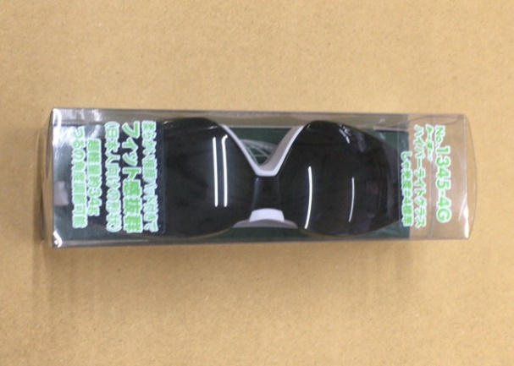

ＰＯＰシールを貼る
※ 上下ともに５ｍｍ開けてシールを貼る
本体をクリアケースに入れる
※ 本体の上が正面から見て右側にくること
クリアケースのふたの部分を透明シールで留める

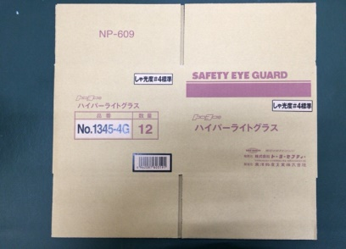
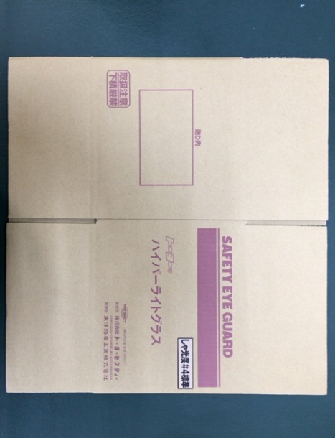

箱シールを貼る
５ヶ所

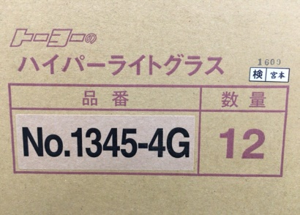
箱に内職用検印シールを貼る
ロットを押す

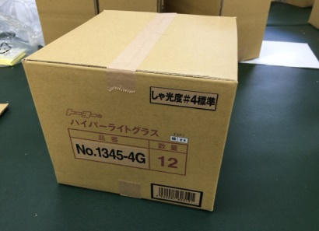
本多は立てたままでタテに３ヶ×ヨコ４行で
計１２個入れてガムテープで止める

端数は開けておく！

